商品信息
COCO Living Space｜食品级硅胶隔热垫
来源：COCO_Living_Space_Shopee全量审计_持续更新.xlsx｜工作表：高销量商品｜Excel第86行｜商品ID：10531904849

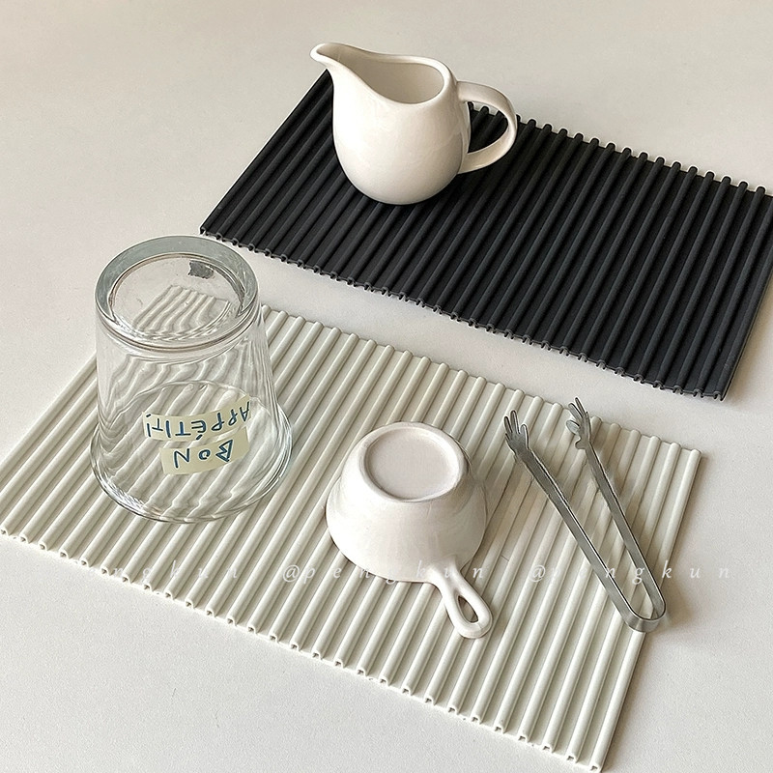
字段 | 内容 | 商品主图
序号 | 27
商品主图 | 见右侧嵌入主图
商品ID | 10531904849
商品中文名称 | 食品级硅胶隔热垫
商品标题 | Nordic minimalist style kitchen countertops tableware drain pad black and white cups and chopsticks water control pad multi-purpose heat insulation pad
Shopee链接 | https://shopee.com.my/Nordic-minimalist-style-kitchen-countertops-tableware-drain-pad-black-and-white-cups-and-chopsticks-water-control-pad-multi-purpose-heat-insulation-pad-i.115498741.10531904849
近月销量显示 | 6 Sold/Month
近月销量下限 | 6
列表价格显示 | RM10.78
列表最低价(MYR) | 10.78
列表评分 | 4.9
累计总销量显示 | 505 Sold
累计总销量下限 | 505
是否精确 | TRUE
详情价格显示 | RM10.78
详情价(MYR) | 10.78
详情评分 | 4.9
评论覆盖 | 51
好评主题 | 51
差评/风险主题 | 51
图片来源URL | https://down-my.img.susercontent.com/file/sg-11134201-7rd65-lu21khdybkgfae
1688链接 | https://detail.1688.com/offer/837123833942.html?share_token=W30t7kC5lqXVBaGgOikFE5ROJ1DQCN76QZ9s0+XbG4muJZfxzWl9Dg%3D%3D&__share_id=572ba2dd-0308-4734-ade1-c511fd97efc8&rpg-cnt=share.offerDetail&offerId=837123833942&__zhi_token=Krmtkk400XIav&spm=a262eq.8992535%2F20260805.5103953.0&forcePC=1785937890720
颜色/规格 | 小号30*18cm 中号38.5*28cm 大号45*32cm
长宽高 | 小号30cm/18cm/1cm 中号38.5cm/28cm/1cm 大号45cm/32cm/1cm
重量(g) | 小号205g 中号410g 大号 555g
单个成本 | 小号30*18cm ¥8.4 中号38.5*28cm ¥15.2 大号45*32cm ¥20.5
单个运费 | 3.00
国内段总价 | 小号30*18cm ¥11.4 中号38.5*28cm ¥18.2 大号45*32cm ¥23.5
国际头程
总成本估算
利润估算
预计毛利率估算
3个成本
3个运费
国内段总价2
国际头程2
总成本估算2
利润估算2
预计毛利率估算2
5个成本
5个运费
国内段总价3
国际头程3
总成本估算3
利润估算3
预计毛利率估算3
8个成本
8个运费
国内段总价4
国际头程4
总成本估算4
利润估算4
预计毛利率估算4

